预算
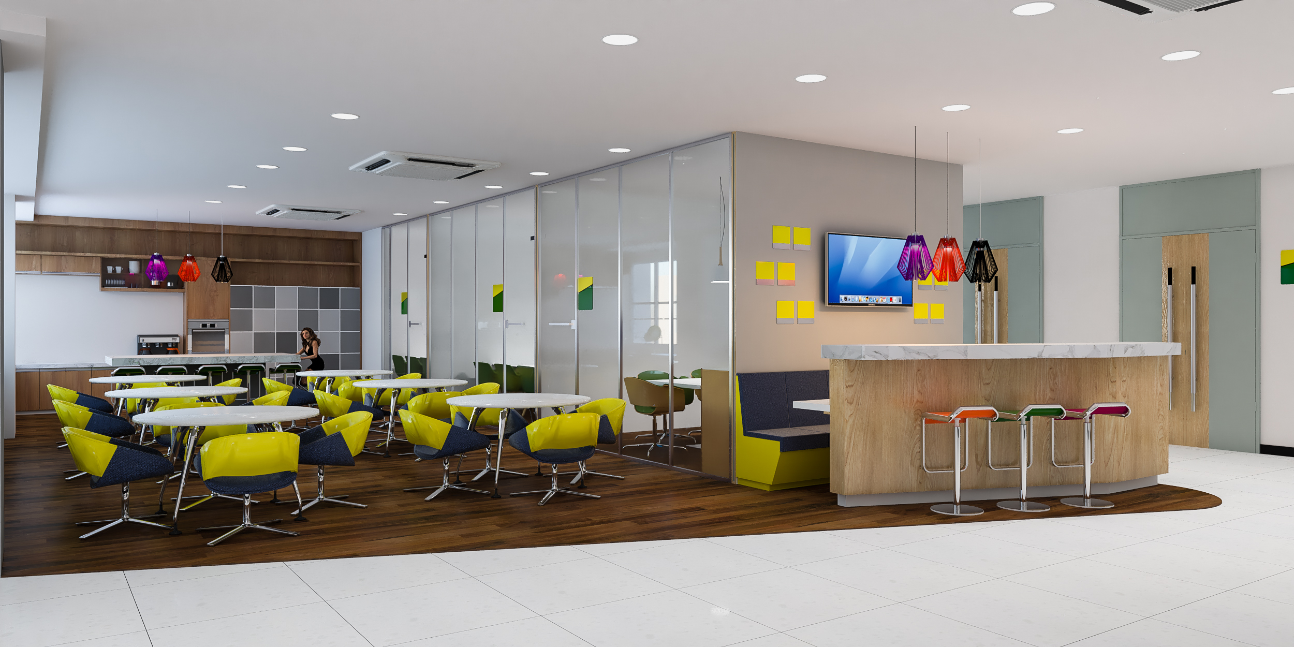
医学工程实训中心综合办公区域环境美化施工清单
客户姓名： |  | 新乡医学院三全学院 | 联系电话：
设计师姓名： |  |  | 联系电话：
工程地址： |  |  | 联系电话：
序号 | 项目 | 工艺标准 | 单位 | 工程量 | 单价 | 合价
一、公共区域楼地面工程
1 | 复合实木木地板满铺 | 共享区域（参考效果图） | 平方 | 131.26
2 | 复合实木木地板踢脚线 | 共享区域（参考效果图） | 平方 | 22
3 |  |  | 合计 |  |  | 0
二、区域改水电工程
4 | 强电线路开槽 | 公共区域及办公区域（参考强弱电平面图） | 平方 | 49.5
5 | 强电电线 | 公共区域及办公区域（参考强弱电平面图） | 平方 | 981
6 | 强电线路穿软管 | 公共区域及办公区域（参考强弱电平面图） | 平方 | 327
7 | 强电插座 | 5孔插座、公共区域及办公区域（参考强弱电平面图） | 平方 | 115
8 | 强电地座 | 7孔、公共区域及办公区域（参考强弱电平面图） |  | 6
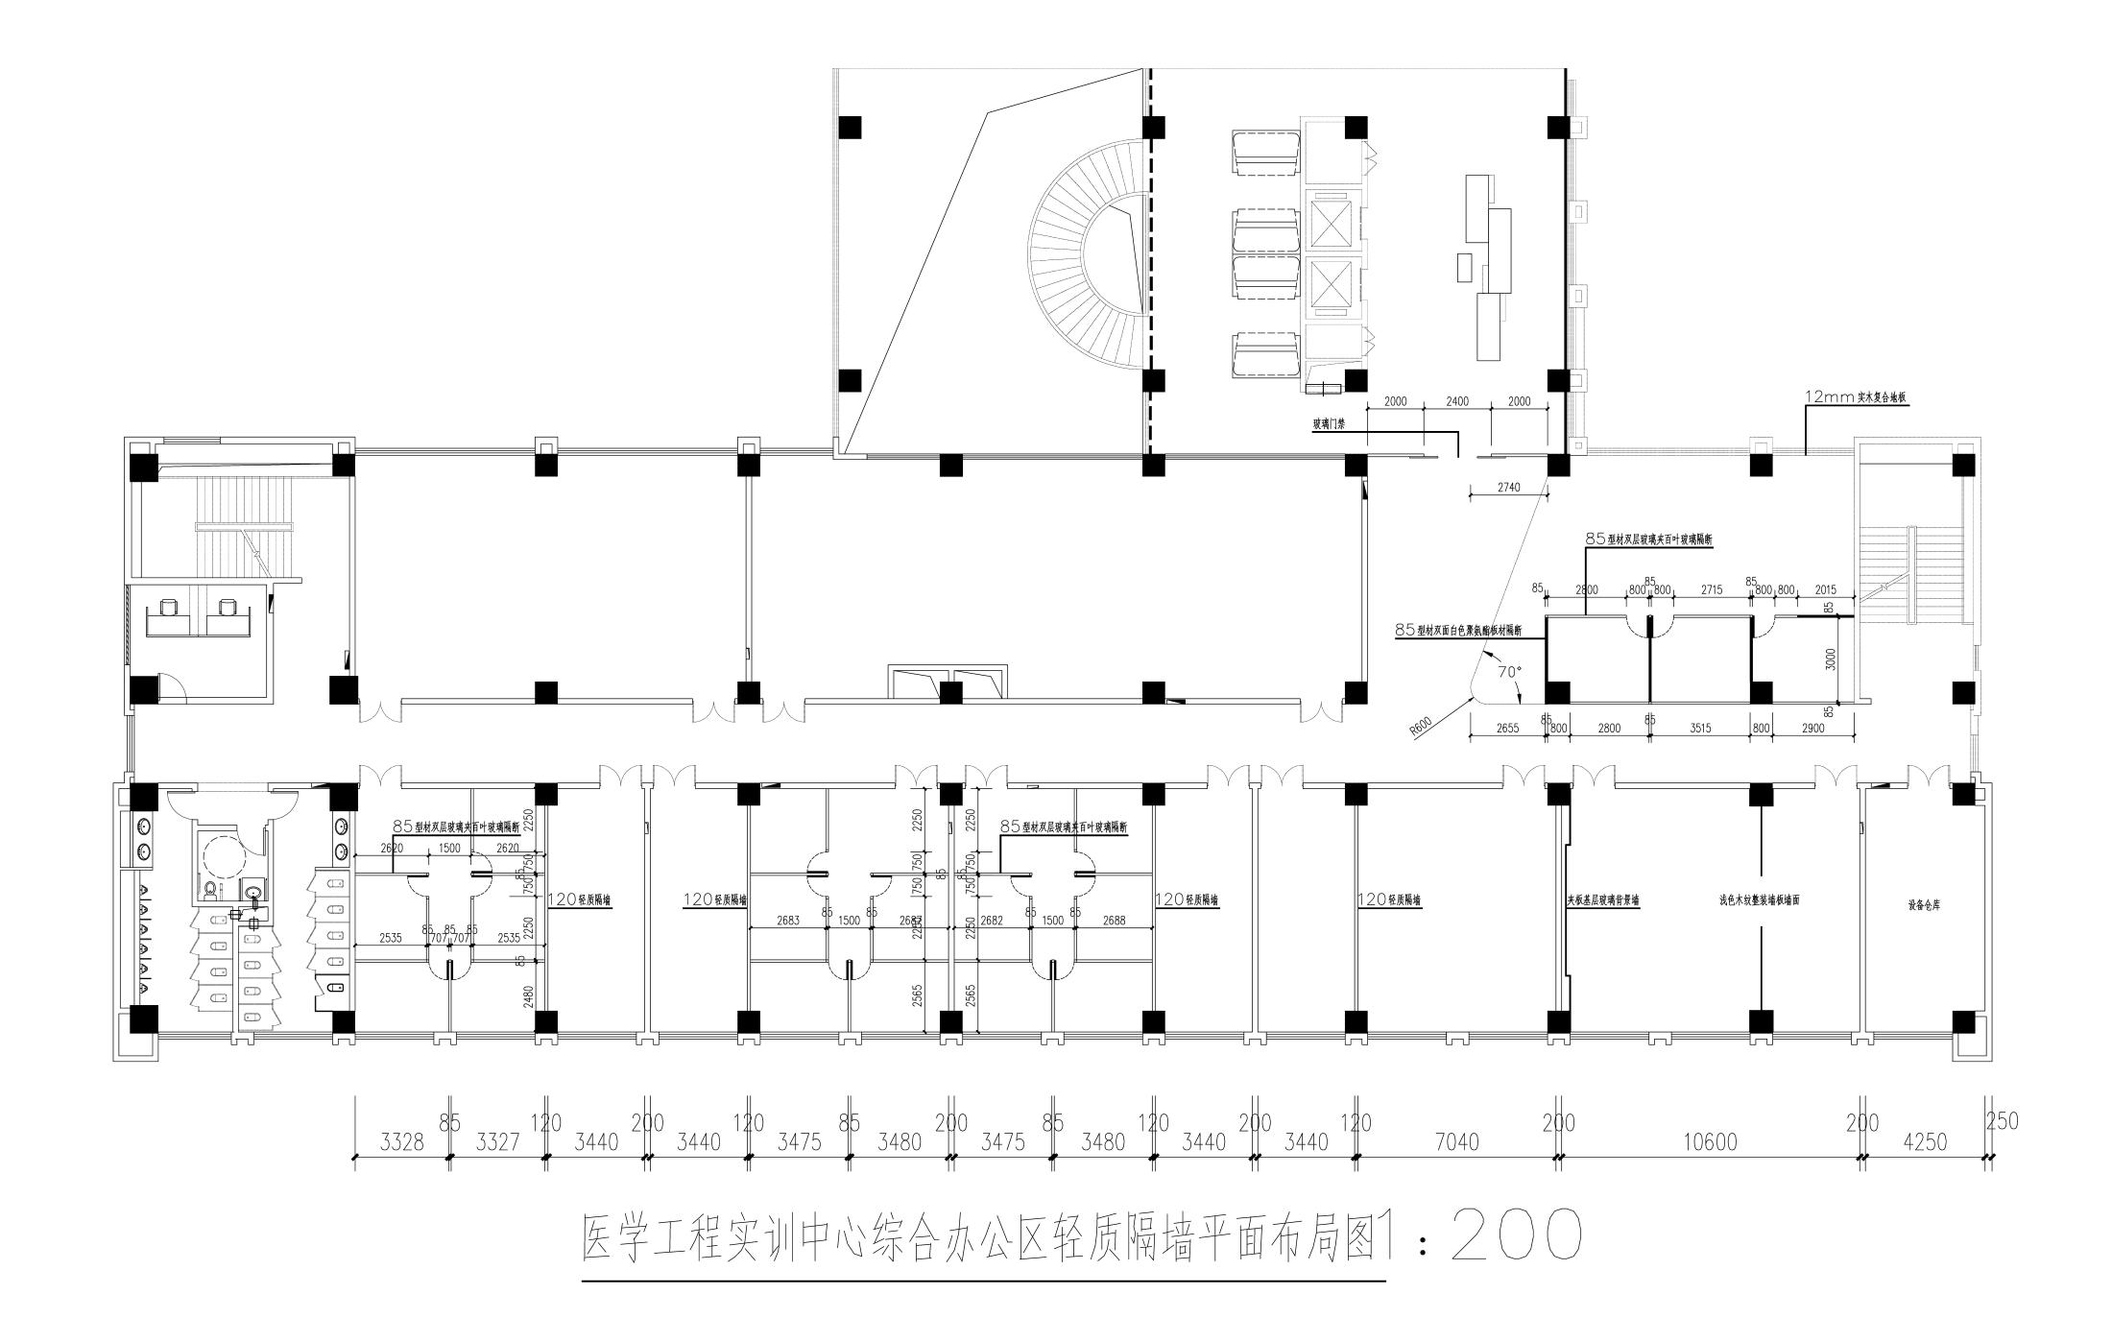
9 |  |  | 合计 |  |  | 0
三、区域墙面工程
10 | 轻钢龙骨隔墙 | 公共区域及办公区域（参考 隔墙平面图） |  | 125.26
11 | 85型材玻璃隔断 | 公共区域及办公区域（参考 隔墙平面图） |  | 336
12 | 86型材玻璃门 | 公共区域及办公区域（参考 隔墙平面图） |  | 18
13 | 玻璃门禁 | 公共区域及办公区域（参考 隔墙平面图、效果图） |  | 22.8
14 | 门禁系统 | 公共区域及办公区域（参考 隔墙平面图、效果图） |  | 1
 |  |  | 合计 |  |  | 0
四、会议室墙面工程
15 | 墙面板 | 参考效果图 |  | 13.2
16 | 背景墙 | 参考效果图 扣板 |  | 29.7
17 |  |  | 合计 |  |  | 0
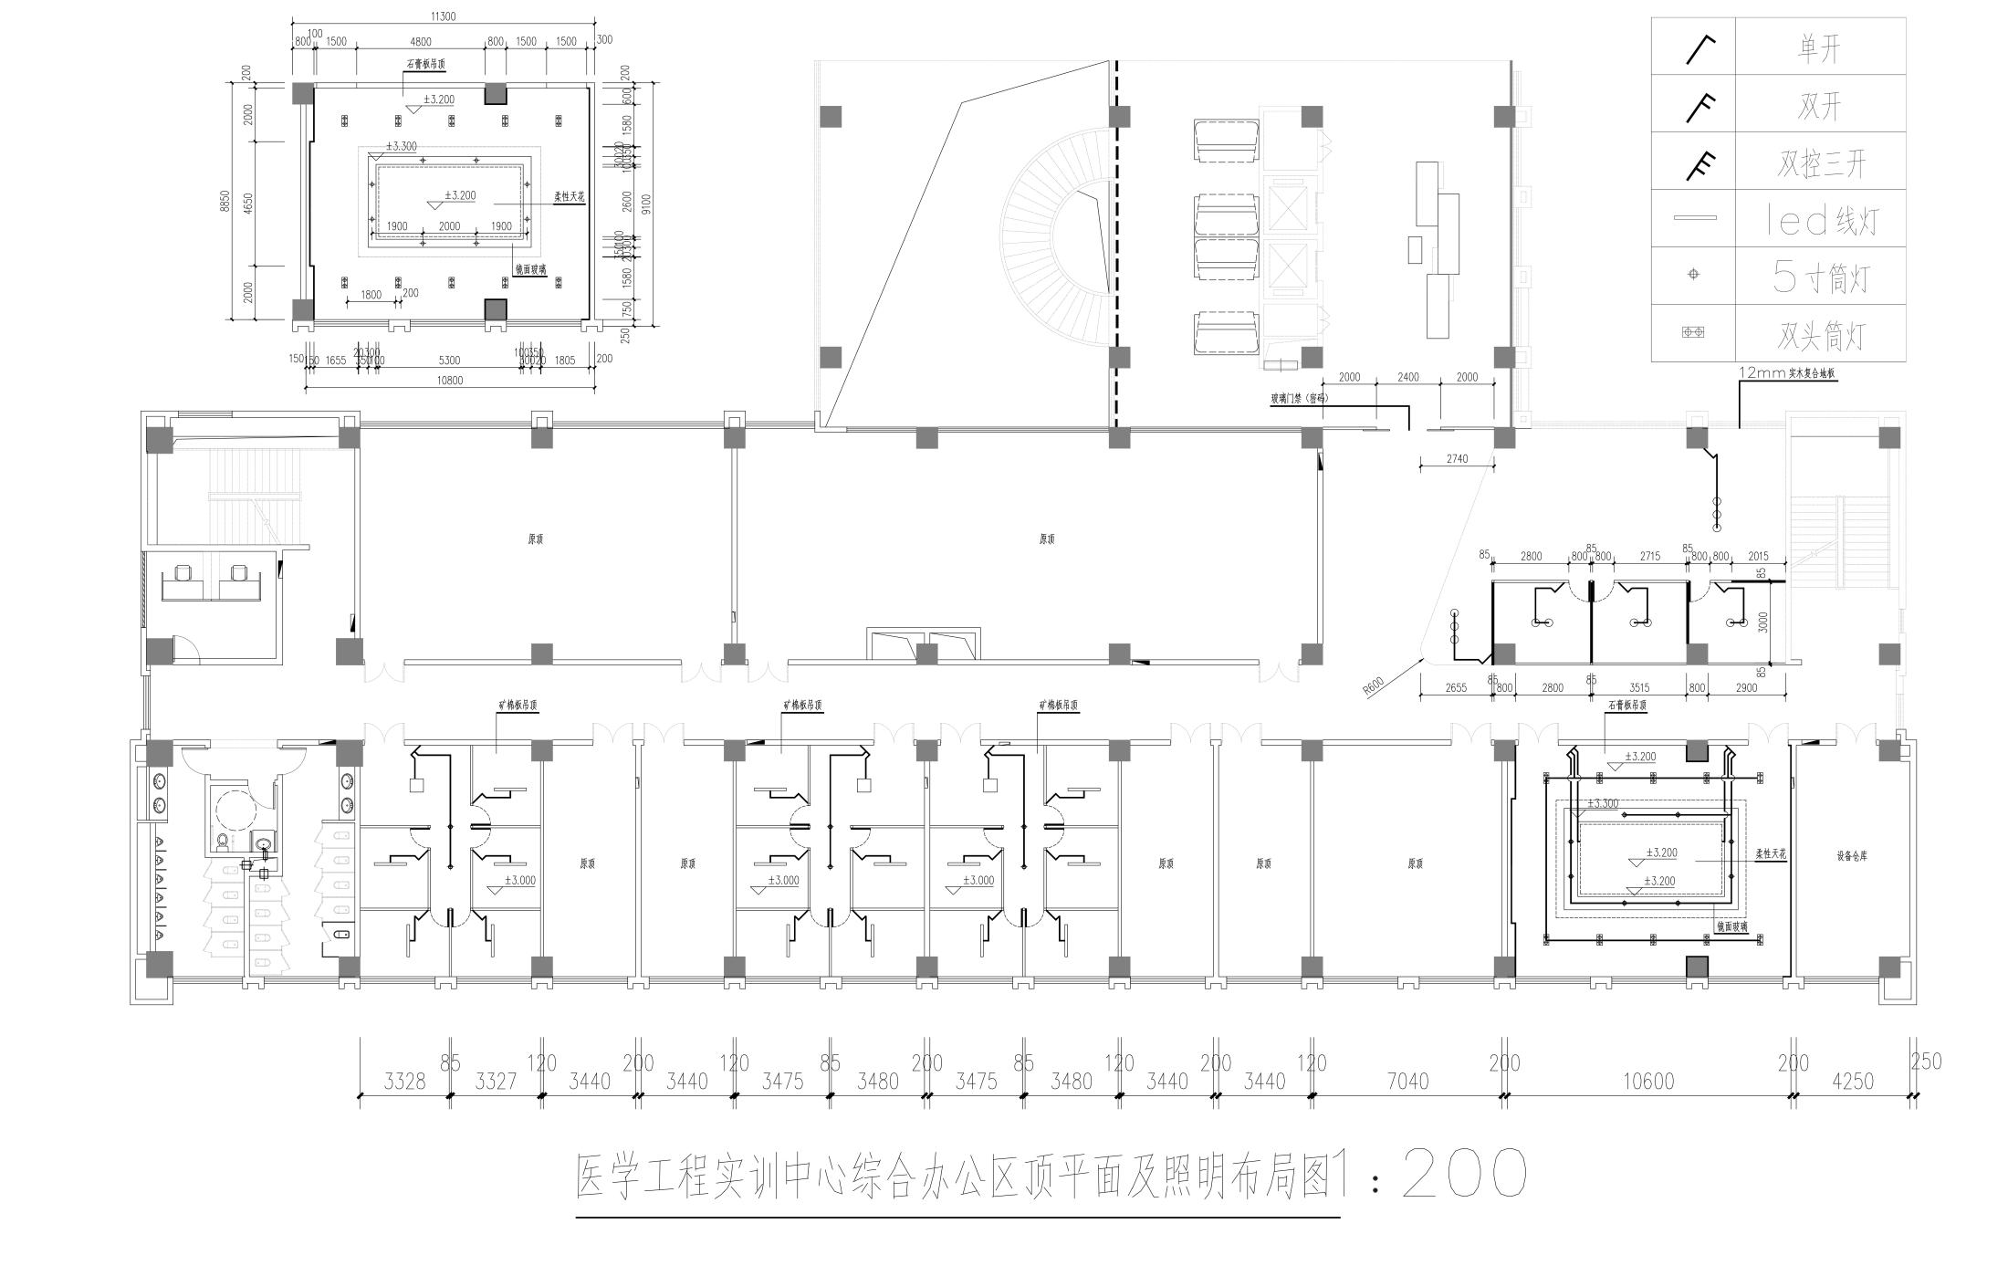
五、顶棚工程
18 | 矿棉板吊顶（平顶） | 会议室及办公区域（参考 顶平面图） |  | 227
19 | 石膏板吊顶（二级吊顶） | 会议室及办公区域（参考 顶平面图） |  | 113.64
20 | 镜面玻璃吊顶 | 会议室及办公区域（参考 顶平面图） |  | 9.3
21 | 柔性天花 | 会议室及办公区域（参考 顶平面图） |  | 13.8
22 |  |  | 合计 |  |  | 0
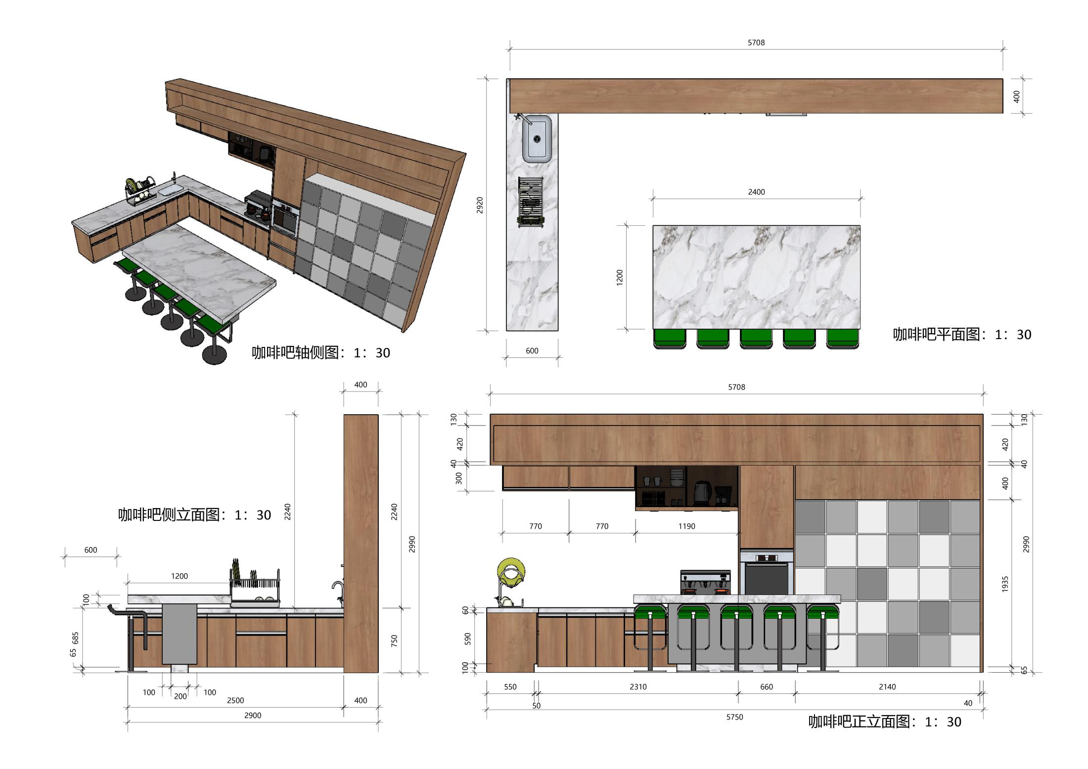
五、顶棚工程照明工程
24 | 照明线路开槽 | 会议室及办公、办公区域（参考 顶平面及照明图） |  | 12
25 | 照明线路走线 | 会议室及办公、办公区域（参考 顶平面及照明图） |  | 722.13
26 | 穿管 | 会议室及办公、办公区域（参考 顶平面及照明图） |  | 240.71
27 | 开关 | 会议室及办公、办公区域（参考 顶平面及照明图） |  | 28
28 | 长条灯（led） | 会议室及办公、办公区域（参考 顶平面及照明图） |  | 15
29 | t5 | 会议室及办公、办公区域（参考 顶平面及照明图） |  | 24
30 | 筒灯 | 会议室及办公、办公区域（参考 顶平面及照明图） |  | 28
31 | 吊灯（套） | 会议室及办公、办公区域（参考 顶平面及照明图） |  | 5
32 | 吸顶灯 | 会议室及办公、办公区域（参考 顶平面及照明图） |  | 8
33 |  |  | 合计 |  |  | 0
六、公共区域定制橱柜、家具
34 | 橱柜 | 参考效果图 |  | 8.1
35 | 微波炉 | 参考效果图 |  | 1
36 | 吧台电视 | 参考效果图 |  | 1
37 | 墙柜 | 参考效果图 |  | 11
38 | 吧台1（1.2*2.4） | 参考效果图 |  | 1
39 | 吧台2 | 参考效果图 |  | 1
40 | 上水器 | 参考效果图 |  | 1
 |  |  | 合计 |  |  | 0

